상품제안서
샤오미 전동드릴 공구 무선 전동 드라이버 드릴 세트 가정용 공구함 상자 | 상품코드: F31507

 |  |  |  |  |  |  | 02-412-0044 | www.easy1.co.kr
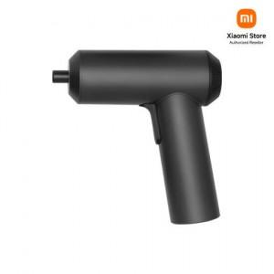

【상세/제작정보】

【인쇄/포장옵션】 | 레이저 / 시판박스

【공급단가】 | 수량 | 20~ | 50~ | 100~ | 300~ | 500~
*VAT별도 | 단가 | 46,800원 | 46,020원 | 44,850원 | 44,060원 | 42,900원

【상품 URL】 | http://www.easy1.co.kr/src/goods_detail.php?gdno=31507

